关系图
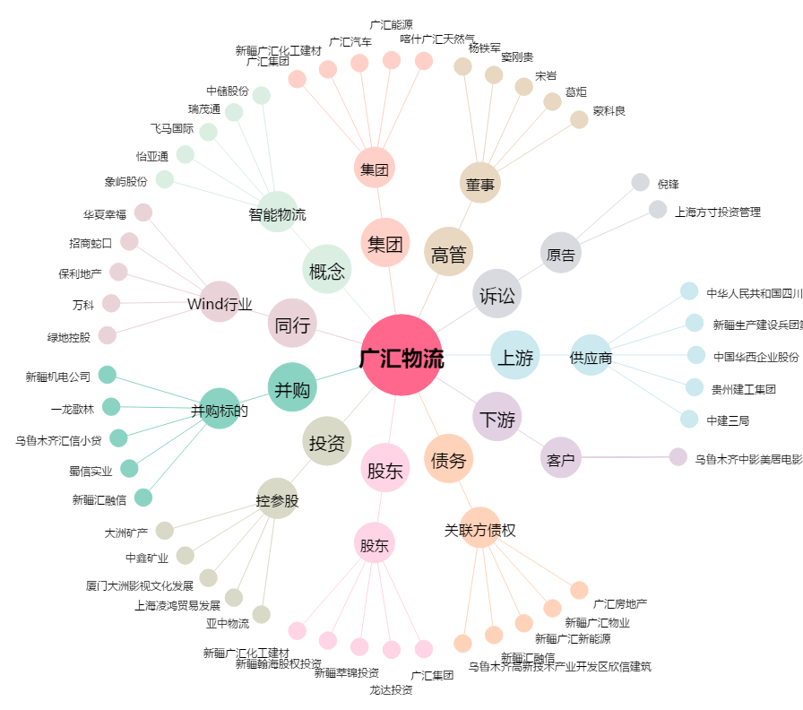
广汇物流[600603.SH] - 关系概览图

